TC-17
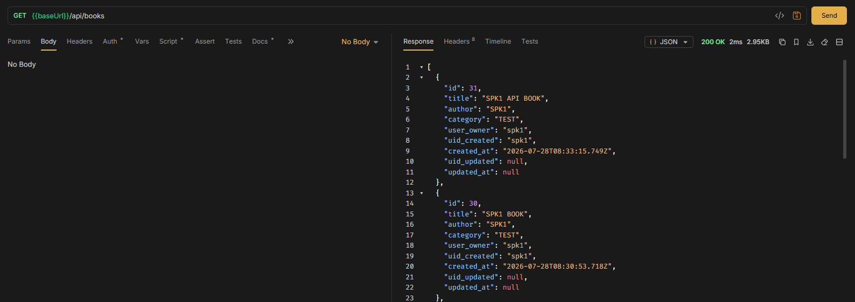
TC ID | Module | UC | Title | Type | Priority | Actor | Precondition | Test Steps | Expected Result | API / Tool | Status | Actual Result | Tester | Last Date Test | Note
TC-17 | Books | UC-05 | User ลบหนังสือของตัวเอง | API+UI | High | User (spk1) | Login spk1; มีหนังสือของ spk1 | 1. กดลบหนังสือของตัวเอง หรือ Bruno DELETE ด้วย bookId ของตัวเอง | HTTP 200 Book deleted; หายจากรายการ + alert | DELETE /api/books/:id · Bruno DELETE Book | Pass | ตามคาด | RAM | 2026-07-28

Frontend

API

